상품제안서
하트 무광3종(랜덤출고) 휴대용 물티슈 | 상품코드: S26610

 |  |  |  |  |  |  | 02-713-8555 | www.synergygift.co.kr
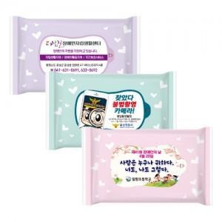

【상세/제작정보】 | <p><span style="font-size: 14pt;">※ 제작수량이 1,000개 단위가 아닌 경우 라벨인쇄비(로쓰비) 추가 발생 됩니다.</span></p><div></div>

【인쇄/포장옵션】 | 풀칼라 / 포장불가능

【공급단가】 | 수량 | 1,000~ | 3,000~ | 10,000~ | 30,000~ | 50,000~
*VAT별도 | 10매 | 170원 | 170원 | 160원 | 160원 | 150원
 | 15매 | 240원 | 240원 | 230원 | 220원 | 210원
 | 20매 | 280원 | 280원 | 270원 | 260원 | 240원

【상품 URL】 | https://www.synergygift.co.kr:443/src/goods_detail.php?gdno=26610

